Marché
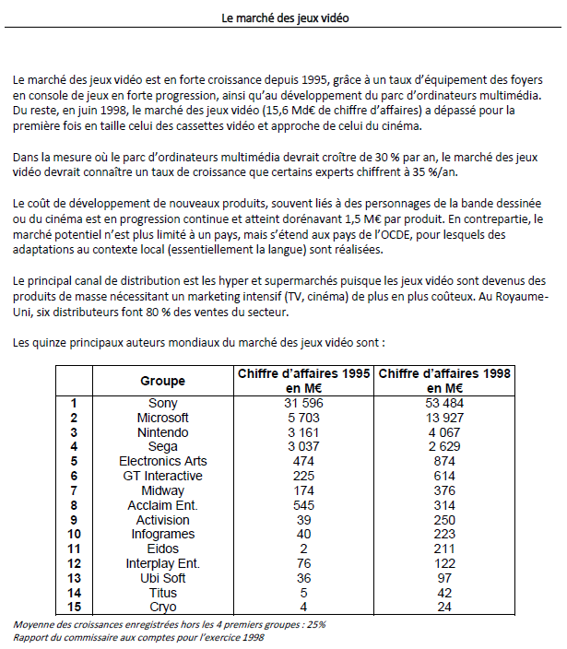

 | Groupe | CA 1995 (M€) | CA 1998 (M€) | Croissance annuelle moyenne
1 | Sony | €31,596 | €53,484 | 19%
2 | Gremlin | €5,500 | €17,738 | 48%
3 | Microsoft | €5,703 | €13,927 | 35%
4 | Nintindo | €3,161 | €4,067 | 9%
5 | Sega | €3,037 | €2,629 | -5%
6 | Electronic Arts | €474 | €874 | 23%
7 | GT Interactive | €225 | €614 | 40%
8 | Midway | €174 | €376 | 29%
9 | Acclaim Ent | €545 | €314 | -17%
10 | Activision | €39 | €250 | 86%
11 | Infogrames | €40 | €223 | 77%
12 | Eidos | €2 | €211 | 373%
13 | Interplay Ent | €76 | €122 | 17%
14 | Ubi Soft | €36 | €97 | 39%
15 | Titus | €5 | €42 | 103%
16 | Cryo | €4 | €24 | 82%

 | Total | €50,617 | €94,992 | 23%
 | Total sauf 4 | €4,657 | €5,776 | 7%

 | Marché |  | €15,600

Entreprise
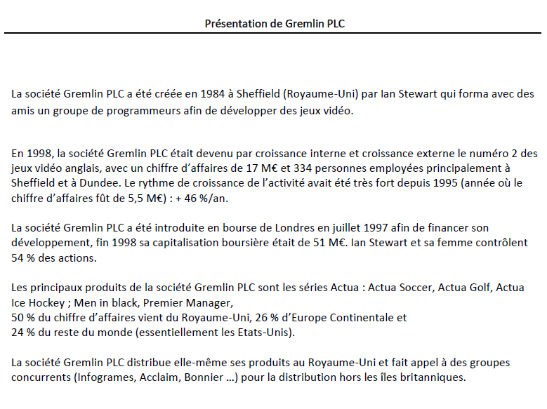

Annexe
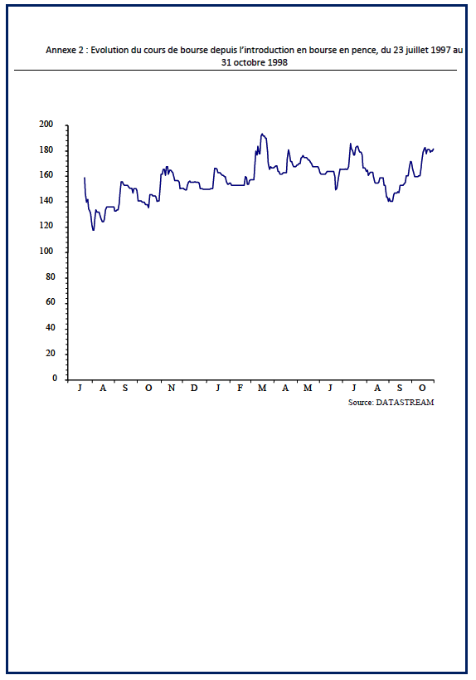
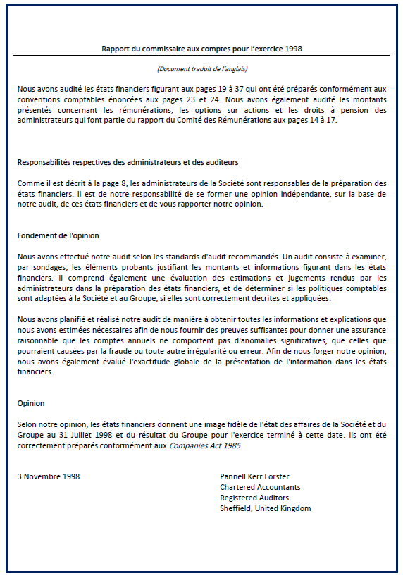
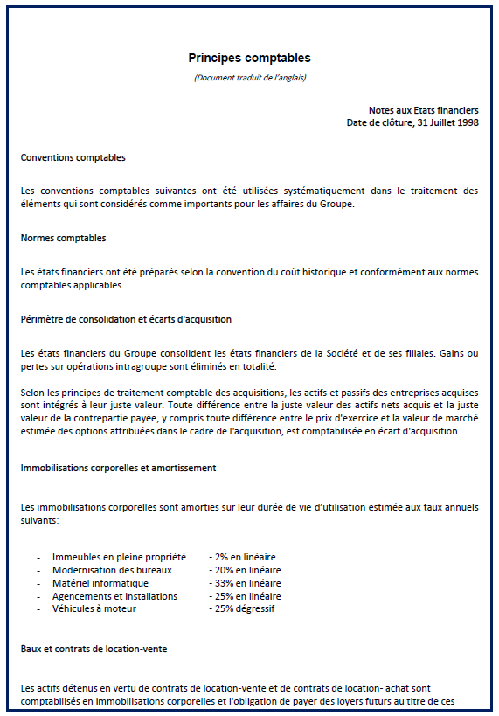
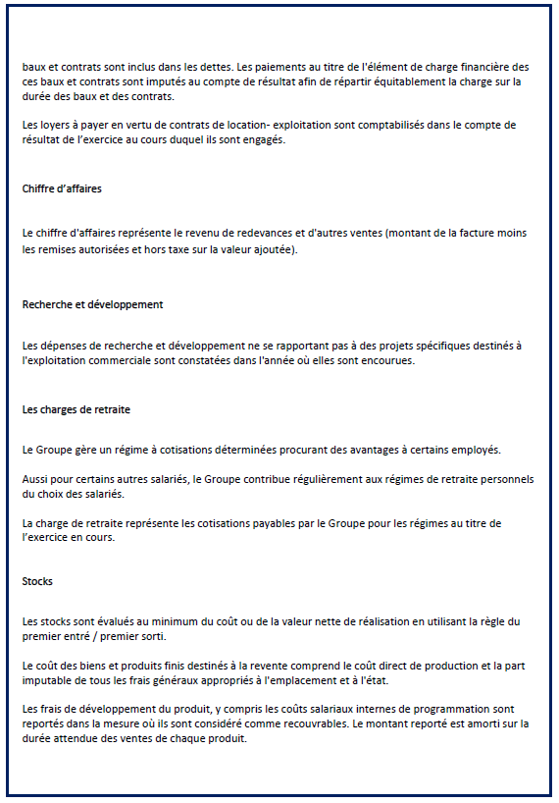
 |  | 1996 | 1997 | 1998
Cession | Prix de vente des actifs cédés |  | €113
 | Valeur nette comptable des actifs cédés |  | €187
Dividendes | Dividendes versés en | €400 | €440 | €496
Amortissements | Dotations aux amortissements | €207 | €519 | €653
 | Taus de TVA | 15% | 15% | 15%

 | Décomposition des coûts

 | En millier d'euros | 1996 |  | 1997 |  | 1998
 |  | Coût fixe | Coût variable | Coût fixe | Coût variable | Coût fixe | Coût variable
 | Coût des ventes | €2,500 | €747 | €3,380 | €1,100 | €7,536 | €2,100
 | Coût s de distribution et de marketing | €500 | €298 | €550 | €411 | €1,212 | €1,215
 | Coût administratifs | €1,500 | €127 | €2,151 | €168 | €2,613 | €300
 | Total | €4,500 | €1,172 | €6,081 | €1,679 | €11,361 | €3,615

Analyse des marges
Analyse de la création des marges

Analyse du point mort
Analys de l'effet ciseau

Point mort

Le point mort est le nveau du CA à partir duquel, l'entreprise commence à faire des bénéfices

 | 1996 | 1997 | 1998
Chiffre d'affaire | €7,545 | €9,995 | €17,738
Coûts variables | €1,172 | €1,679 | €3,615
Marge sur coûts variables | €6,373 | €8,316 | €14,123
Taux de marge sur coût variables | 84% | 83% | 80%
Coûts fixes | €4,500 | €6,081 | €11,361
Point mort en valeur | €5,328 | €7,309 | €14,269
Distance du point mort | 42% | 37% | 24% | Une société qui est à plus de 20% de son point mort est dans une situation confortable

Effet ciseau

Année | 1996 | 1997 | 1998 | 1999 | 2000 | 2001 | 2002 | 2003 | Croissance moyenne
Chiffre d'affaire | €7,545 | €9,995 | €17,738 | €27,197 | €41,701 | €63,940 | €98,038 | €150,320 |  | Le chiffre d'affaire est en croissace.
Croissance du chiffre d'affaire |  | 32% | 77% | 53% | 53% | 53% | 53% | 53% | 53%
Coût des ventes | €3,247 | €4,480 | €9,637 |  |  |  |  |  | 72%
Coût de distribution et de marketing | €798 | €961 | €2,427 |  |  |  |  |  | 74%
Coût administratifs | €1,627 | €2,319 | €2,913 |  |  |  |  |  | 34%
Total des charges d'exploitation | €5,672 | €7,760 | €14,977 | €24,337 | €39,547 | €64,263 | €104,424 | €169,686
Croissance des charges d'exploitation |  | 37% | 93% | 62% | 62% | 62% | 62% | 62% | 62%

Résultat d'exploitation | €1,873 | €2,235 | €2,761 | €2,860 | €2,154 | -€322 | -€6,386 | -€19,366
Croissace du Rex |  | 19% | 24% | 4% | -25% | -115% | 1880% | 203% | 21%
% de Rex du CA | 25% | 22% | 16% | 11% | 5% | -1% | -7% | -13% |  | Mais le marges sont en décroissance

La croissance moyenne des charges (62%) est plus grande que la croissance moyenne des produits (53%). L'effet ciseau risque de se manifester (en se projettant dans le futur) à partir de 2001

Evolution des coûts par rapport au chiffre d'affaire
Evolution des coûts par rapport au chiffre d'affaire

 | 1996 | 1997 | 1998
Chiffre d'affaire | €7,545 | €9,995 | €17,738
Coût des ventes | €3,247 | €4,480 | €9,637
% 'Coût des ventes | 43% | 45% | 54%
Coût de distribution et de marketing | €798 | €961 | €2,427
% Coût de distribution et de marketing | 11% | 10% | 14%
Coût administratifs | €1,627 | €2,319 | €2,913
% Coût administratifs | 22% | 23% | 16%

Position de l'entreprise par rapport à son point mort

 | 1996 | 1997 | 1998
Chiffre d'affaire | €7,545 | €9,995 | €17,738
Coûts variables | €1,172 | €1,679 | €3,615
Coûts fixes | €4,500 | €6,081 | €11,361
Point mort en valeur | €5,328 | €7,309 | €14,269
Distance du point mort | 42% | 37% | 24%

